1 基本信息Profile
Dyeing and finishing Mill Profile 染整工厂资料
1. Introduction of the project 项目简介
This questionnaire is prepared to understand the water and energy usage in a dyeing mill. The data collected will help us to design a Cleaner Production (Resource Efficiency) Program to save water and energy in your dyeing mill. We request you to kindly fill-in all the information accurately, to the best of your knowledge. We would like to reassure you that all the information collected will be strictly treated as confidential and it will not be used for any purpose other than the efficiency improvement program. For any questions, please feel free to contact ...................... 此项目是为了更好的了解染整工厂用水用能情况而准备的。收集的资料将帮助我们更好的为贵工厂设计节能节水的清洁生产（资源效率）方案。我们需要您尽量准确地填写下表。我们也将向您保证，这些收集到的资料都会被保密并不会被用于能效提升项目之外的任何其他用途。如果您有任何疑问，请联系 .............................

2. Basic contact tinformation 基本联系信息
Please provide information about the address and location of your mill. 请提供工厂地址信息
Name of Mill 工厂名称(中文） |  | 江苏东源纺织科技实业有限公司
Name of Mill 工厂名称(英文） |  | Jiangsu Dongyuan Textile Technology Industry CO.,LTD
（employees）员工人数 |  | 267
Address 地址 |  | No.2,Changyang Road,Jingang Sub-district,Zhangjiagang City,Jiangsu Province,CHINA
City 城市 |  | Zhangjiagang
Province 省 |  | Jiangsu

Please provide information about the person responsible for completing this survey. 请提供完成该问卷调查负责人的信息
Name 姓名 |  | 庄琰
Job Title 职位 |  | 合规负责人
Email 电子邮件 |  | zhuangyan@ddtextile.com
Phone 电话 |  | 13451572252
Fax 传真

3. Basic production information 基本生产信息
What activities occur in your facility? Please select "Yes" for all activities that apply.工厂有哪些生产？符合的请选择“是”
Fiber spinning 纺纱 |  | No否
Fabric knitting or weaving 织布 |  | Yes是
Fiber dyeing 染毛 |  | No否
Fabric dyeing/finishing 染布 |  | Yes是
Yarn Dyeing 染纱 |  | No否
Garment cutting/sewing 服装缝制 |  | No否
Other | 其他 | No否 | 备注（生产类型）：

What type(s) of product did your mill dye/finish in 2022? For the fabric categories that you produced, please provide your approximate quantity of production for 2022 in each category. 2022年，工厂为所有客户生产了哪些类别的布料？请提供每个类别布料的大致生产数量
Product Type 生产类型 | Amount Produced 总订单产量 | Unit 单位 | Comments 备注（主要客户）
Knits Cotton Fabric 针织全棉布 | 9,000 | Tons per year 吨每年
<Please Select> |  | <Please Select>
<Please Select> |  | <Please Select>
<Please Select> |  | <Please Select>
<Please Select> |  | <Please Select>
<Please Select> |  | <Please Select>

4. Basic energy management information 基本能源管理信息
list the person who is responsible for identifying and implementing performance improvement energy and water options? 贵公司负责检查识别和帮助实施能源和水的绩效改善项目的人员、职位、职责
姓名 | 职位 | 在本工厂工作年限 | 日常工作职责
李娟 | 厂长 | 17年 | 管理
林哲 | 合规经理 | 15年 | 负责合规方面工作
石洪平 | 污水处理主管 | 17年 | 负责污水处理合规
庄琰 | 合规负责人 | 15年 | 负责社会责任合规、核算等工作

5. Please provide the main production flow chart 请提供主要生产流程图
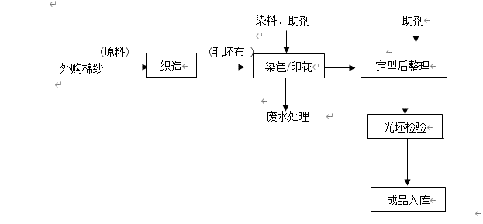

5 计量器具measuring tools
水和能源计量器具台账 Measuring tools
能源计量类别 | 电 |  |  |  |  |  | 水 |  |  |  |  |  | 蒸汽 |  |  |  |  |  | 天然气
分级情况 | 一级计量 |  | 二级 |  | 三级 |  | 一级 |  | 二级 |  | 三级 |  | 一级 |  | 二级 |  | 三级 |  | 一级 |  | 二级 |  | 三级
序号 | 计量区域 | 所在位置 | 计量区域 | 所在位置 | 计量区域 | 所在位置 | 计量区域 | 所在位置 | 计量区域 | 所在位置 | 计量区域 | 所在位置 | 计量区域 | 所在位置 | 计量区域 | 所在位置 | 计量区域 | 所在位置 | 计量区域 | 所在位置 | 计量区域 | 所在位置 | 计量区域 | 所在位置
1 | 总电表 | 2000KVI配电房 | 印花车间 | 1600KVI配电房 |  |  | 污水处理-排水 | 厂区 | 印花-普通水 | 车间 |  |  | 公用-蒸汽 | 厂区 | 染色-蒸汽 | 车间 | 水洗部-蒸汽 | 设备 | 调压箱-天然气 | 厂区 | 印花车间-天然气 | 车间 | 1#定型机-天然气 | 1#定型机
2 |  |  | 织造车间 | 1600KVI配电房 |  |  |  |  | 印花-自来水 | 车间 |  |  |  |  | 染色-蒸汽 | 车间 |  |  | 调压箱-天然气 | 厂区 |  |  | 5#定型机-天然气 | 5#定型机
3 |  |  | 染色车间 | 2000KVI配电房 |  |  |  |  | 雨水排放-宿舍 | 宿舍 |  |  |  |  | 染色-蒸汽 | 车间 |  |  |  |  |  |  | 7#定型机-天然气 | 7#定型机
4 |  |  | 定型车间 | 2000KVI配电房 |  |  |  |  | 生活污水-宿舍 | 宿舍 |  |  |  |  | 定型-蒸汽 | 车间 |  |  |  |  |  |  | 3#定型机-天然气 | 3#定型机
5 |  |  | 非生产用电 | 2000KVI配电房 |  |  |  |  | 生活污水-汽车库 | 汽车库 |  |  |  |  | 织造-蒸汽 | 车间
6 |  |  |  |  |  |  |  |  |  |  |  |  |  |  | 印花-蒸汽 | 车间
7 |  |  |  |  |  |  |  |  |  |  |  |  |  |  | 食堂-蒸汽 | 食堂
8
9
10
…

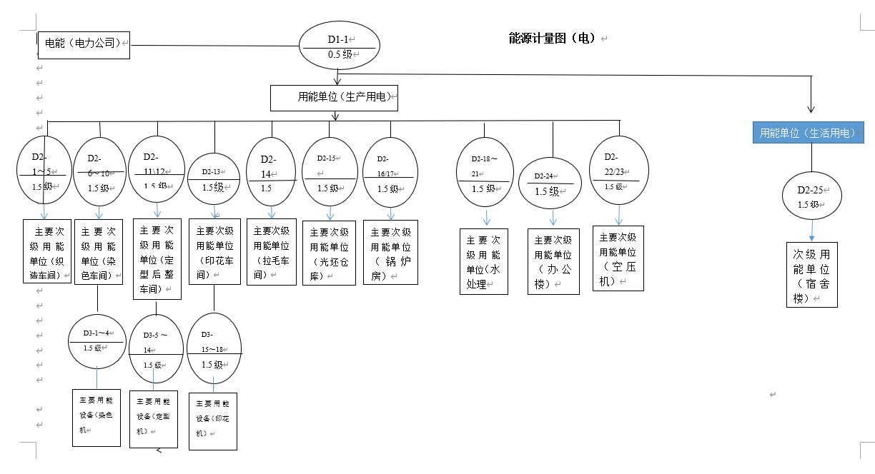
水和能源计量图

